LEFT FRONT
(biała kartka) (średnia z 25000 pomiarów)

#ADR! | 1
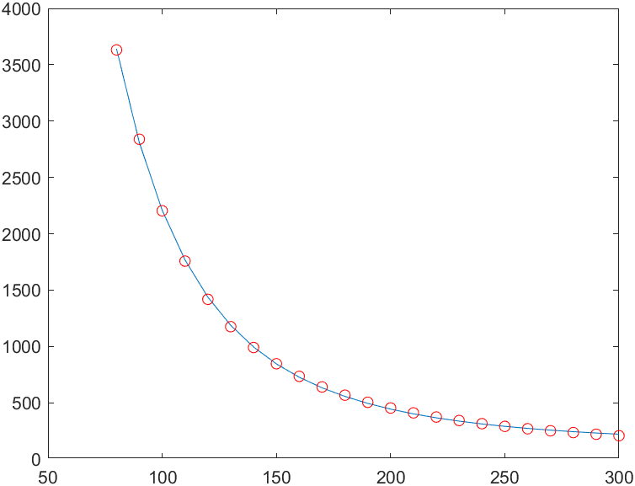
LEFT FRONT | Dystans (od środka robota) [mm] | LEFT FRONT | 2393.3 | a
 |  |  | 213 | b
 |  |  | 114.6 | c
3807 | 70 | 3807 | 4822.00 | 78.37
3632 | 80 | 3632 | 3641.80 | 80.10
2839 | 90 | 2839 | 2808.32 | 89.57
2204 | 100 | 2204 | 2207.54 | 100.07
1757 | 110 | 1757 | 1766.36 | 110.25
1418 | 120 | 1418 | 1436.85 | 120.67
1175 | 130 | 1175 | 1186.89 | 130.55
990 | 140 | 990 | 994.57 | 140.27
846 | 150 | 846 | 844.65 | 149.90
734 | 160 | 734 | 726.37 | 159.28
640 | 170 | 640 | 632.00 | 169.06
567 | 180 | 567 | 555.94 | 178.41
504 | 190 | 504 | 494.05 | 188.25
453 | 200 | 453 | 443.22 | 197.92
410 | 210 | 410 | 401.15 | 207.74
373 | 220 | 373 | 366.05 | 217.88
342 | 230 | 342 | 336.56 | 228.02
314 | 240 | 314 | 311.60 | 238.97
290 | 250 | 290 | 290.36 | 250.18
269 | 260 | 269 | 272.16 | 261.90
251 | 270 | 251 | 256.49 | 273.88
235 | 280 | 235 | 242.92 | 286.56
220 | 290 | 220 | 231.12 | 300.83
207 | 300 | 207 | 220.80 | 315.77

RIGHT FRONT
(biała kartka) (średnia z 25000 pomiarów)

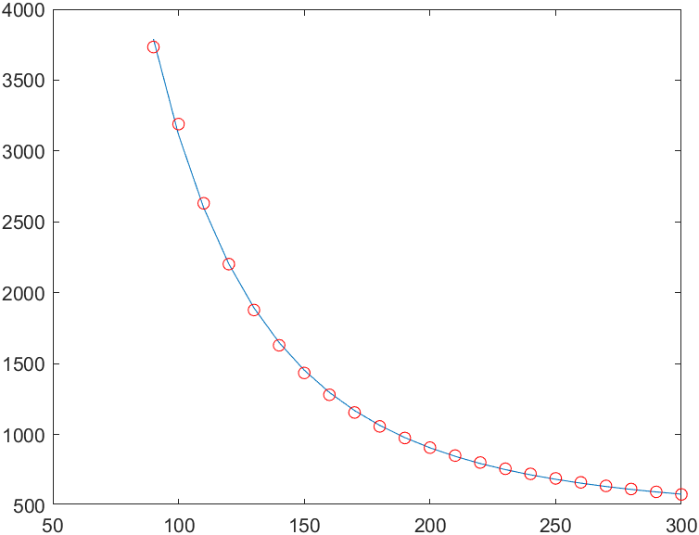
RIGHT FRONT | Dystans (od środka robota) [mm] | RIGHT FRONT | 2871.4 | a
 |  |  | 263.4 | b
 |  |  | 415.3 | c
3838 | 70 | 3838 | 5915.16 | 89.43
3811 | 80 | 3811 | 4695.17 | 89.77
3734 | 90 | 3734 | 3793.41 | 90.77
3190 | 100 | 3190 | 3116.59 | 98.77
2631 | 110 | 2631 | 2601.41 | 109.35
2202 | 120 | 2202 | 2204.11 | 120.06
1878 | 130 | 1878 | 1894.02 | 130.59
1629 | 140 | 1629 | 1649.28 | 140.94
1434 | 150 | 1434 | 1454.09 | 151.17
1280 | 160 | 1280 | 1296.92 | 161.21
1155 | 170 | 1155 | 1169.22 | 171.25
1057 | 180 | 1057 | 1064.58 | 180.81
975 | 190 | 975 | 978.16 | 190.40
907 | 200 | 907 | 906.27 | 199.89
851 | 210 | 851 | 846.03 | 209.11
802 | 220 | 802 | 795.24 | 218.57
758 | 230 | 758 | 752.14 | 228.54
722 | 240 | 722 | 715.37 | 238.08
690 | 250 | 690 | 683.82 | 247.92
662 | 260 | 662 | 656.60 | 257.90
637 | 270 | 637 | 633.02 | 268.21
615 | 280 | 615 | 612.48 | 278.70
595 | 290 | 595 | 594.53 | 289.72
577 | 300 | 577 | 578.76 | 301.20

LEFT SIDE
(biała kartka) (średnia z 25000 pomiarów)

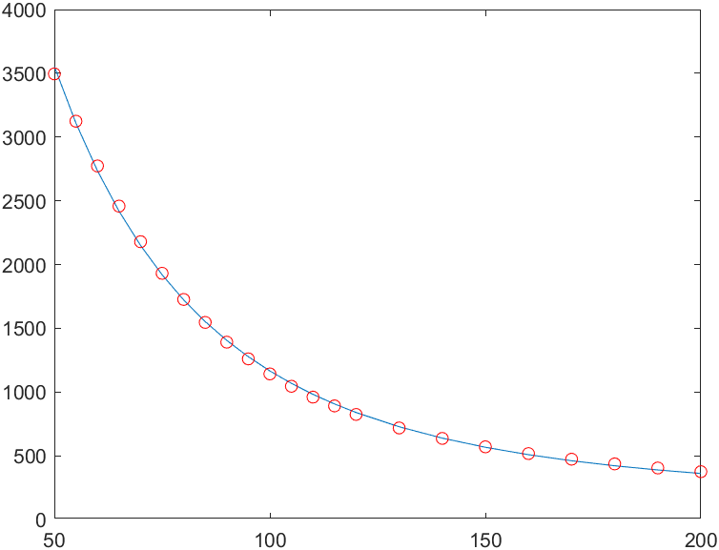
LEFT SIDE | Dystans (od środka robota) [mm] | LEFT SIDE | 2318 | a
 |  |  | 235.1 | b
 |  |  | 155.2 | c
3495 | 50 | 3495 | 3551.63 | 50.59
3124 | 55 | 3124 | 3107.52 | 54.80
2773 | 60 | 2773 | 2733.70 | 59.43
2458 | 65 | 2458 | 2417.40 | 64.31
2179 | 70 | 2179 | 2148.42 | 69.39
1931 | 75 | 1931 | 1918.62 | 74.71
1726 | 80 | 1726 | 1721.38 | 79.87
1546 | 85 | 1546 | 1551.37 | 85.17
1391 | 90 | 1391 | 1404.22 | 90.49
1260 | 95 | 1260 | 1276.35 | 95.69
1142 | 100 | 1142 | 1164.83 | 101.11
1045 | 105 | 1045 | 1067.20 | 106.23
960 | 110 | 960 | 981.45 | 111.36
891 | 115 | 891 | 905.87 | 116.06
824 | 120 | 824 | 839.05 | 121.21
718 | 130 | 718 | 727.09 | 130.92
636 | 140 | 636 | 638.04 | 140.26
570 | 150 | 570 | 566.46 | 149.45
517 | 160 | 517 | 508.34 | 158.38
473 | 170 | 473 | 460.73 | 167.23
436 | 180 | 436 | 421.39 | 176.06
404 | 190 | 404 | 388.62 | 185.08
375 | 200 | 375 | 361.12 | 194.74

RIGHT SIDE
(biała kartka) (średnia z 25000 pomiarów)

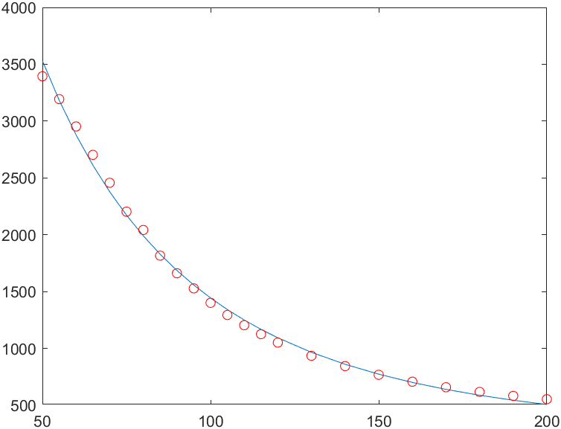
RIGHT SIDE | Dystans (od środka robota) [mm] | RIGHT SIDE | 2607.8 | a
 |  |  | 269.4 | b
 |  |  | 253.6 | c
3394 | 50 | 3394 | 3768.21 | 54.47
3193 | 55 | 3193 | 3352.62 | 57.15
2953 | 60 | 2953 | 2996.63 | 60.67
2703 | 65 | 2703 | 2690.41 | 64.78
2457 | 70 | 2457 | 2425.94 | 69.37
2203 | 75 | 2203 | 2196.64 | 74.85
2042 | 80 | 2042 | 1997.10 | 78.81
1816 | 85 | 1816 | 1822.85 | 85.21
1661 | 90 | 1661 | 1670.15 | 90.32
1528 | 95 | 1528 | 1535.91 | 95.32
1401 | 100 | 1401 | 1417.53 | 100.75
1294 | 105 | 1294 | 1312.81 | 105.97
1204 | 110 | 1204 | 1219.91 | 110.92
1125 | 115 | 1125 | 1137.27 | 115.79
1051 | 120 | 1051 | 1063.55 | 120.91
935 | 130 | 935 | 938.51 | 130.31
844 | 140 | 844 | 837.55 | 139.29
768 | 150 | 768 | 755.26 | 148.32
707 | 160 | 707 | 687.64 | 156.94
658 | 170 | 658 | 631.61 | 165.06
617 | 180 | 617 | 584.84 | 172.94
582 | 190 | 582 | 545.54 | 180.67
553 | 200 | 553 | 512.28 | 187.97

